关系图
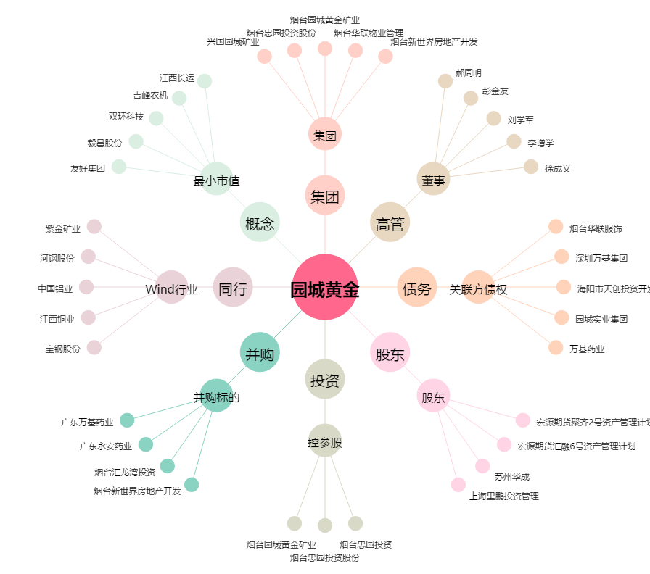
园城黄金[600766.SH] - 关系概览图

